HashMap
简单介绍
 | HashMap是key value的数组，继承的是map接口
 | HashMap数据保存在Table数组中，是一个Entry数组
 | Entry是HashMap的一个静态内部类
 | Entry封装了key和vlaue，在put的时候参数中的key，value会被封装成Entry添加到Entry数组中
 | 在Entry中有个next，它的作用是指向下一个Entry的引用，所以数组中的Entry存的是单向链表

基本使用
 | HashMap很方便地为我们提供了key-value的形式存取数据，使用put方法存数据，get方法取数据。

定义
 | HashMap继承了Map接口，实现了Serializable等接口。

 | transient：transient型变量的值不包括在序列化的表示中
 | HashMap的数据是存在table数组中的，它是一个Entry数组，Entry是HashMap的一个静态内部类，看看它的定义。
 | Entry其实就是封装了key和value，也就是我们put方法参数的key和value会被封装成Entry，然后放到table这个Entry数组中
 | 但值得注意的是，它有一个类型为Entry的next，它是用于指向下一个Entry的引用，所以table中存储的是Entry的单向链表。
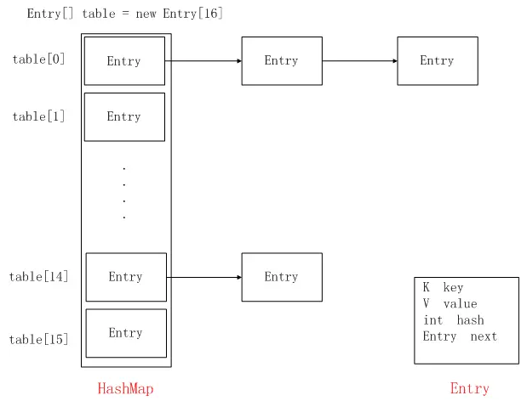

构造方法
 | initialCapacity是HashMap的初始化容量(即初始化table时用到)，默认为16。
 | loadFactor为负载因子，默认为0.75。
 | threshold是HashMap进行扩容的阀值，当HashMap的存放的元素个数超过该值时，会进行扩容，它的值为HashMap的容量乘以负载因子。比如，HashMap的默认阀值为16*0.75，即12

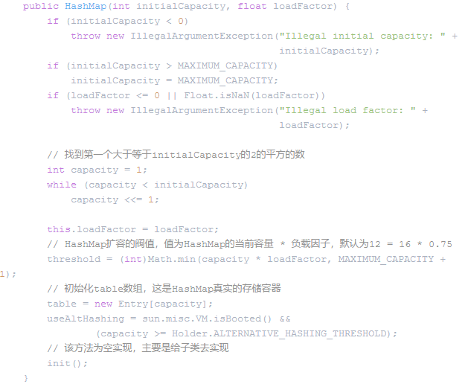

PUT方法
 | 1.对key为null的处理
 | 2.根据key算出hash值
 | 3.根据hash值和HashMap容量算出在table中应该存储的下标i
 | 4.调用indexFor方法，去算出当前值在table数组的下标
 |  | static int indexFor(int h, int length) { return h & (length-1); }
 |  | 这其实就是mod取余的一种替换方式
 | 5.我们已经根据key得到hash值，然后根据hash值算出在table的存储下标了，接着就是这段for代码了
 |  | 先判断hash值是否一样，如果一样，再判断key是否一样
 |  | 首先取出table中下标为i的Entry，然后判断该Entry的hash值和key是否和要存储的hash值和key相同，
 |  | 如果相同，则表示要存储的key已经存在于HashMap，这时候只需要替换已存的Entry的value值即可。
 |  | 如果不相同，则取e.next继续判断，其实就是遍历table中下标为i的Entry单向链表，找是否有相同的key已经在HashMap中，
 |  | 如果有，就替换value为最新的值，所以HashMap中只能存储唯一的key
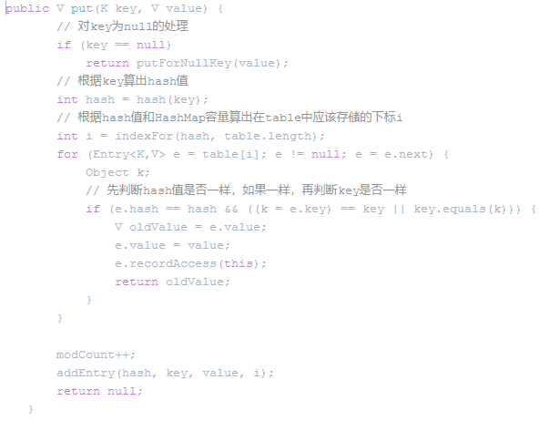

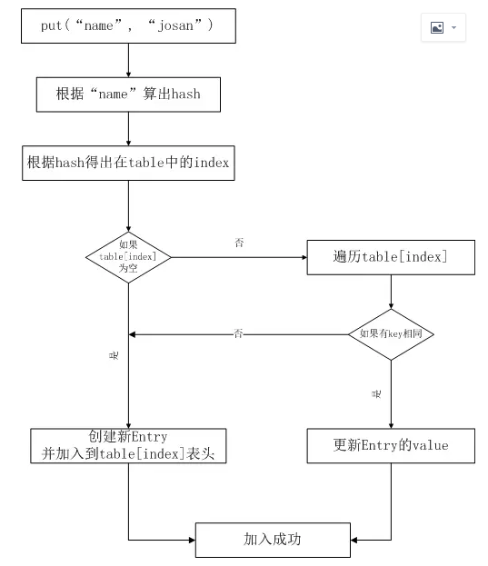

扩容
 | 简单来说就是HashMap是先遍历旧table，取得Entry以后，
 | 再遍历旧table中每个元素的单向链表，
 | 重新计算hash值，
 | 然后存放到新table的对应位置。

 | 如果当前HashMap中存储的元素个数达到扩容的阀值（阈值=hashmap初始容量默认16*负载因子0.75=16*0.75=12）
 | 扩容就通过内部的resize方法是先创建一个长度为原来2倍的新table，
 | 然后通过遍历的方式，将老table的数据，重新计算hash并存储到新table的适当位置，
 | 最后使用新的table，并重新计算HashMap的扩容阀值

get方法

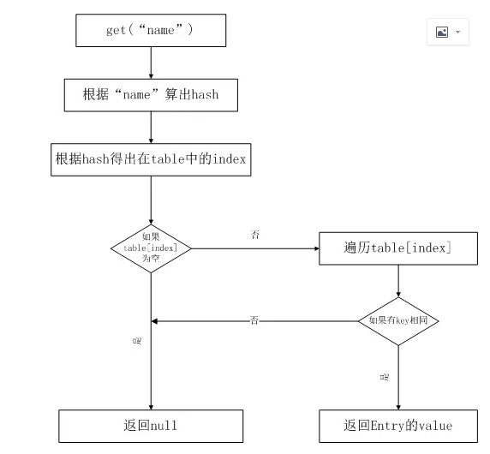

remove方法
 | 算出hash
 | 得到在table中的index
 | 当前结点的上一个结点，初始为table[index]上单向链表的头结点
 | 循环链表
 |  | 得到下一个结点
 |  | 如果找到了删除的结点
 |  | 如果是table上的单向链表的头结点，则直接让把该结点的next结点放到头结点
 |  | 如果不是单向链表的头结点，则把上一个结点的next指向本结点的next
 |  | 没有找到删除的结点，继续往下找

线程安全问题
 | 1.在put的时候，因为该方法不是同步的，假如有两个线程A,B它们的put的key的hash值相同，
 |  | 不论是从头插入还是从尾插入，假如A获取了插入位置为x，但是还未插入，此时B也计算出待插入位置为x，则不论AB插入的先后顺序肯定有一个会丢失
 | 2.在扩容的时候，jdk1.8之前是采用头插法，
 |  | 当两个线程同时检测到hashmap需要扩容，在进行同时扩容的时候有可能会造成链表的循环，
 |  | 主要原因就是，采用头插法，新链表与旧链表的顺序是反的，
 |  | 在1.8后采用尾插法就不会出现这种问题，同时1.8的链表长度如果大于8就会转变成红黑树。
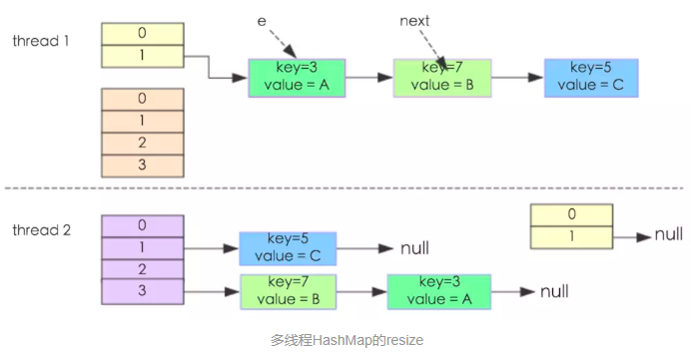

 | HashMap在put的时候
 | 插入的元素超过了容量（由负载因子决定）的范围就会触发扩容操作
 | 这个会重新将原数组的内容重新hash到新的扩容数组中
 | 在多线程的环境下，存在同时其他的元素也在进行put操作
 | 如果hash值相同，可能出现同时在同一数组下用链表表示，造成闭环
 | 导致在get时会出现死循环，所以HashMap是线程不安全的。

总结
 | HashMap是基于哈希表实现的，用Entry[]来存储数据，而Entry中封装了key、value、hash以及Entry类型的next
 | HashMap存储数据是无序的
 | hash冲突是通过拉链法解决的
 | HashMap的容量永远为2的幂次方，有利于哈希表的散列
 | HashMap不支持存储多个相同的key，且只保存一个key为null的值，多个会覆盖
 | put过程，是先通过key算出hash，然后用hash算出应该存储在table中的index，然后遍历table[index]，看是否有相同的key存在，存在，则更新value；不存在则插入到table[index]单向链表的表头，时间复杂度为O(n)
 | get过程，通过key算出hash，然后用hash算出应该存储在table中的index，然后遍历table[index]，然后比对key，找到相同的key，则取出其value，时间复杂度为O(n)
 | HashMap是线程不安全的，如果有线程安全需求，推荐使用ConcurrentHashMap

Sheet1
